优基
产品图片 | 产品系列 | 品名简称 | 规格 | 箱规 | 新-批发单价 | 新-零售单价 | 出货活动
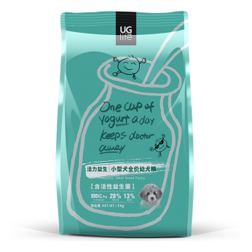
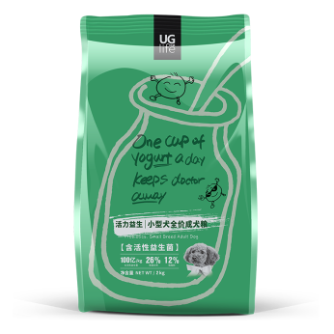
小幼 | 益生菌系列 | 小幼2 | 2kg | 6袋/箱 | 70.00 | 113.00 | 10+4
 |  | 小成2 |  |  | 68.00 | 110.00
 |  | 中大幼2 |  |  | 70.00 | 113.00
小成 |  | 中大成2 |  |  | 68.00 | 110.00
 |  | 幼猫2 |  |  | 70.00 | 113.00
 |  | 成猫2 |  |  | 68.00 | 110.00
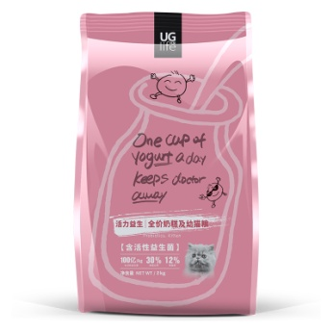 幼猫 |  | 小幼10 | 10kg | 1袋/箱 | 253.00 | 360.00 | 10+4
 |  | 小成10 |  |  | 246.00 | 350.00
 |  | 中大幼10 |  |  | 253.00 | 360.00
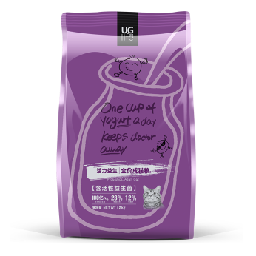 成猫 |  | 中大成10 |  |  | 246.00 | 350.00
 |  | 幼猫10 |  |  | 253.00 | 360.00
 |  | 成猫10 |  |  | 246.00 | 350.00
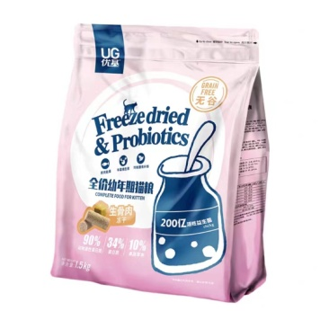 幼猫 | 生骨肉蛋黄系列 | 幼猫粮1.5 | 1.5kg | 12袋/箱 | 74.00 | 139.00 | 10+4
 |  | 成猫粮1.5 |  |  | 71.00 | 129.00
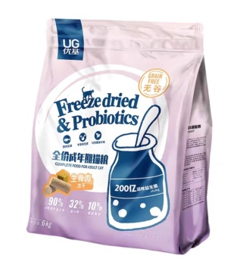 成猫 |  | 幼犬粮1.5 |  |  | 74.00 | 139.00
 |  | 成犬粮1.5 |  |  | 71.00 | 129.00
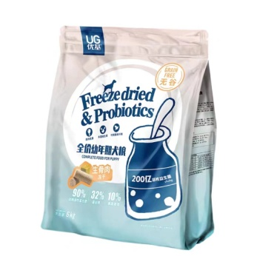 幼犬 |  | 幼猫粮6 | 6kg | 1袋/箱 | 267.00 | 399.00 | 10+4
 |  | 成猫粮6 |  |  | 257.00 | 385.00
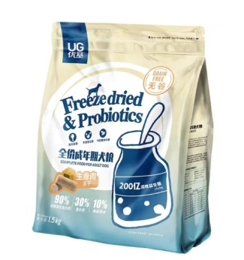 成犬 |  | 幼犬粮6 |  |  | 267.00 | 399.00
 |  | 成犬粮6 |  |  | 257.00 | 385.00
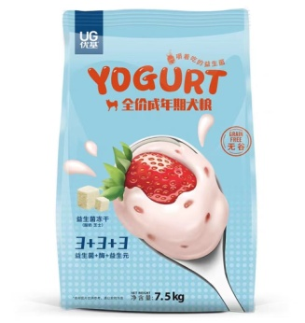 成犬 | 益生菌冻干系列 | 成犬1.5 | 1.5kg | 12袋/箱 | 62.00 | 108.00 | 10+3
 |  | 幼犬1.5 |  |  | 62.00 | 108.00
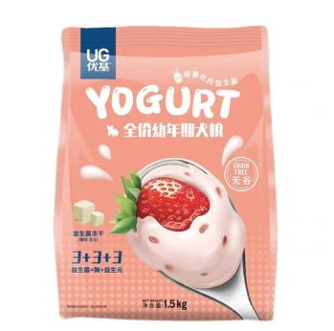 幼犬 |  | 成猫1.5 |  |  | 62.00 | 108.00
 |  | 幼猫1.5 |  |  | 62.00 | 108.00
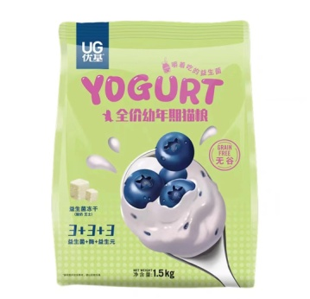 幼猫 |  | 成犬7.5 | 7.5kg | 1袋/箱 | 257.00 | 365.00 | 10+4
 |  | 幼犬7.5 |  |  | 262.00 | 375.00
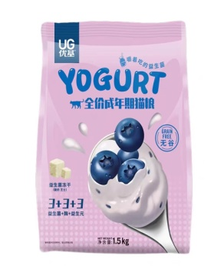 成猫 |  | 成猫7.5 |  |  | 257.00 | 365.00
 |  | 幼猫7.5 |  |  | 262.00 | 375.00
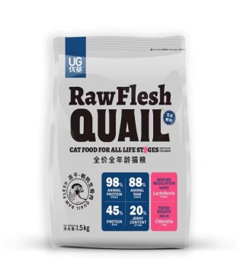 全期猫粮 | 鹌鹑生骨肉冻干系列 | 全期猫1.5 | 1.5kg | 12袋/箱 | 95.0 | 158.0 | 10+4
 |  | 全期犬1.5 |  |  | 95.0 | 158.0
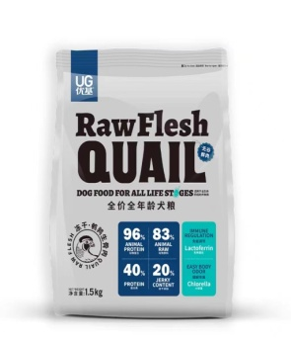 全期犬粮 | 鹌鹑生骨肉冻干系列 | 全期猫6 | 6kg | 1袋/箱 | 348.0 | 498.0
 |  | 全期犬6 |  |  | 348.0 | 498.0

